Solicitud gráfica
 | Área: | Matemáticas |  |  | Fecha:
 | Grado: | 9
 | Título del tema: | La función y la ecuación cuadrática |  |  | ¿Cuaderno de estudio o recurso? | Recurso
 | Editor: | Luisa Fernanda Nivia Romero |  |  | Motor del recurso | F13

 | Código guión o recurso: | CN_08_01_REC10 | ← Para determinar este código, visite la hoja de Ayuda
 |  |  |  |  | ESPECIFICACIÓN DE ARCHIVOS A ENTREGAR
Núm. | Archivo Shutterstock o ruta en web | Imagen para: | Tipo | Ubicación de la imagen en el recurso F13 | Nombre imagen SMALL | Tamaño imagen SMALL | Nombre imagen ZOOM | Tamaño imagen ZOOM | Descripción | Observaciones
IMG01 | Ilustración | Recurso F13 | Ilustración | Doble | CN_08_01_REC10_IMG01n.jpg | 240 x 185 px | CN_08_01_REC10_IMG01a.jpg | 800 x 460 px | 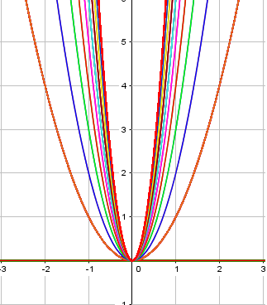 | Ver adjunto en carpeta IMÄGENES
IMG02 | Ilustración | Recurso F13 | Ilustración | Doble | CN_08_01_REC10_IMG02n.jpg | 240 x 185 px | CN_08_01_REC10_IMG02a.jpg | 800 x 460 px | 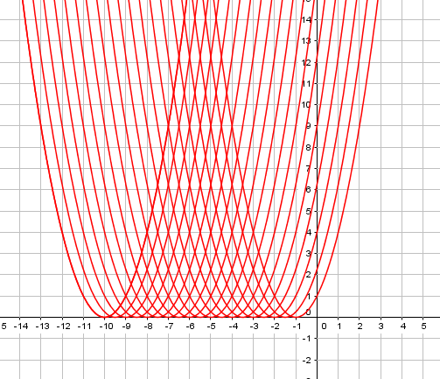
IMG03 | Ilustración | Recurso F13 | Ilustración | Doble | CN_08_01_REC10_IMG03n.jpg | 240 x 185 px | CN_08_01_REC10_IMG03a.jpg | 800 x 460 px | 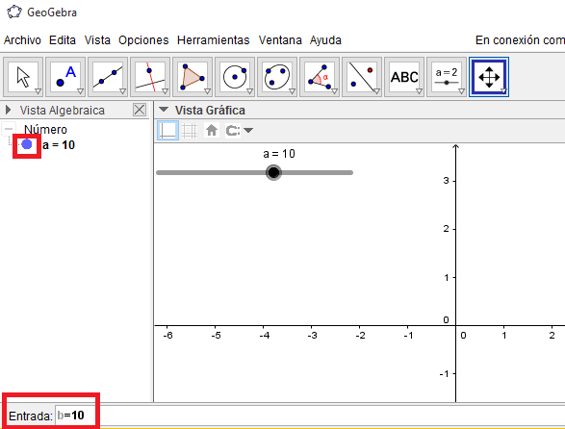
IMG04 | Ilustración | Recurso F13 | Ilustración | Doble | CN_08_01_REC10_IMG04n.jpg | 240 x 185 px | CN_08_01_REC10_IMG04a.jpg | 800 x 460 px | 